1_학습데이터
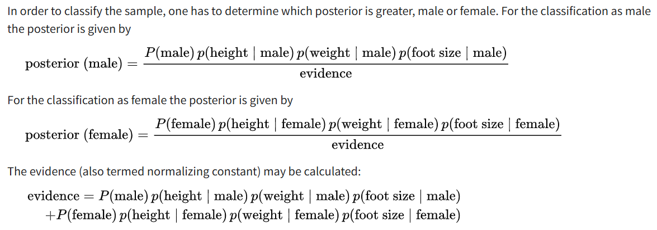
나이브 베이즈 성별 분류기 — 학습 데이터 |  |  |  | 클래스별 통계량 (평균 & 분산) — 정규분포 가정
성별 | 키 (피트) | 몸무게 (lbs) | 발 크기 (인치) | 클래스 | 통계 | 키 (피트) | 몸무게 (lbs) | 발 크기 (인치) | 사전확률 P(C) | 샘플수
남성 | 6 | 180 | 12 | 남성 | 평균 (μ) | 5.855 | 176.250 | 11.250 | 50.00% | 4
남성 | 5.92 | 190 | 11 |  | 분산 (σ²) | 0.035 | 122.917 | 0.917
남성 | 5.58 | 170 | 12 | 여성 | 평균 (μ) | 5.418 | 132.500 | 7.500 | 50.00% | 4
남성 | 5.92 | 165 | 10 |  | 분산 (σ²) | 0.097 | 558.333 | 1.667
여성 | 5 | 100 | 6
여성 | 5.5 | 150 | 8 |  | New data | 6 | 130 | 8 | 조건부동시확률 | 사전확률 | 사후확률 | Exponential | Softmax
여성 | 5.42 | 130 | 7 | 남성 |  | 1.5788832 | 0.0000060 | 0.0013112 | 1.2394143688E-08 | 50.00% | 6.1970718439E-09 | 1.0000000 | 0.4998656
여성 | 5.75 | 150 | 9 | 여성 |  | 0.2234587 | 0.0167893 | 0.2866907 | 0.0010755818367 | 50.00% | 0.00053779091836 | 1.0005379 | 0.5001344
 |  |  |  |  |  |  |  |  |  | 분류예측 | 여성 👩 | 2.0005379 | 1.0000000

"정규분포를 가정하여 조건부확률로 성별을 예측하라. 구글시트로 계산하여 계산식을 만들고 임의의 수자를 넣어 성별을 예측하라" 라고 claude에게 prompting 한 3개 시트를 직접 검증하여 만든 것임
https://en.wikipedia.org/wiki/Naive_Bayes_classifier 에 있는 데이터와 산술식과 검증완료

